Datos personales
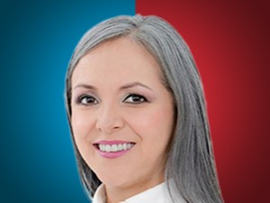

Nombres: | María Fernanda
Apellidos: | Racines Corredores
Facebook: | https://www.facebook.com/profile.php?id=100089235545372
Twitter:
Descripción:

